상품제안서
6in1 멀티 무선충전 스테이션 PRO | 상품코드: S20629

 |  |  |  |  |  |  | 02-713-8555 | www.synergygift.co.kr
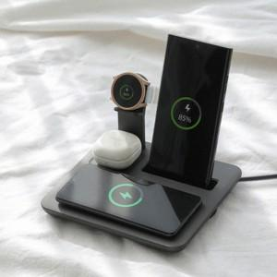 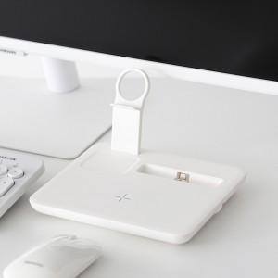 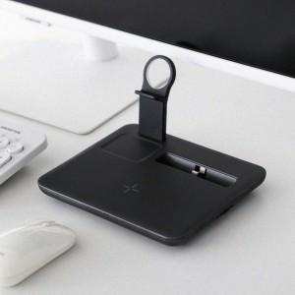

【상세/제작정보】 | 애플,갤럭시 기종 관계없이 자유롭게 로테이션 시스템, 멀티 무선충전기

【인쇄/포장옵션】 | 레이저, 풀칼라 / 포장지포장

【공급단가】 | 수량 | 30~ | 100~ | 500~ | 1,000~ | 2,000~
*VAT별도 | 단가 | 30,720원 | 30,250원 | 29,540원 | 28,360원 | 27,180원

【상품 URL】 | https://www.synergygift.co.kr:443/src/goods_detail.php?gdno=20629

